Dialogflow Google
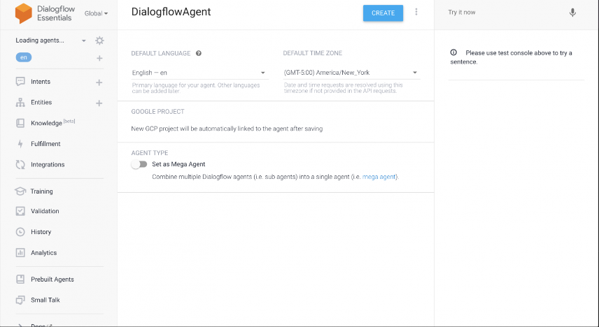
https://cloud.google.com/products/conversational-agents?utm_source=bing&utm_medium=cpc&utm_campaign=japac-JP-all-ja-dr-bkwsrmkt-all-all-trial-e-dr-1009882&utm_content=text-ad-none-none-DEV_c-CRE_-ADGP_Hybrid+%7C+BKWS+-+EXA+%7C+Txt+-AI+%26+ML-Dialogflow-google+dialogflow-main-KWID_43700080126346512-kwd-71950098631318:loc-96&userloc_139760-network_o&utm_term=KW_%E3%82%B0%E3%83%BC%E3%82%B0%E3%83%AB+dialogflow&&msclkid=ab58a9c1cf8014d420f7cf37c07f9b03&gclid=ab58a9c1cf8014d420f7cf37c07f9b03&gclsrc=3p.ds
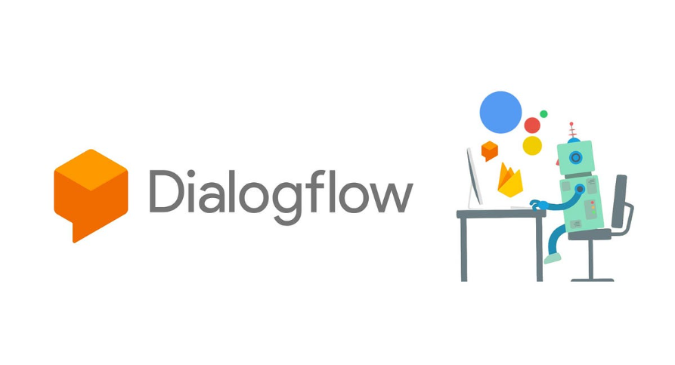
 |  |  |  |  |  | Dialogflow: | 利用谷歌AI打造先进的对话式客服。

 |  |  |  |  |  | 优势： | 以自然而准确的方式进行互动 |  | AI自动学习，可以就一个问题进行多轮对话
 |  |  |  |  |  |  | 快速构建，全面部署 |  | 低代码化开发
 |  |  |  |  |  |  | 轻松进行管理并扩大规模 |  | 计算能力强

 |  |  |  |  |  | 版本： | Dialogflow CX | 其代理类型、功能、价格和配额因版本而异。 |  | 见PDF
 |  |  |  |  |  |  | Dialogflow ES

语音转文本
 | 使用场景： | ①用于客户服务的语音聊天机器人


电话合作伙伴
虚拟代理
语音转文本

情感分析

 |  | ②适用于 B2C 对话的聊天机器人

dialogflow messenger 聊天小部件
虚拟代理
虚拟代理

自定义客户端聊天小部件

 | 价格： | 新用户$600 赠金，可随时取消，有效期为12个月
 |  | 实际价格是根据API请求次数（一次数为单位）或者与代理之间的对话时间长短（以秒为单位）来计算收费
 |  | 实际的开发功能以及情感分析功能会跟据所选用的版本产生价格差别

 | 基础知识： |  | 代理 | Dialogflow CX 代理是负责与最终用户同时对话的虚拟客服。它是一种自然语言理解模块，能够理解人类语言的细微差别。Dialogflow CX 在对话期间翻译最终用户的文本或音频 结构化数据。 您可以设计和构建 Dialogflow CX 代理 处理系统所需的对话类型。
 |  |  |  | Dialogflow CX 代理类似于人工呼叫中心代理。 二者都需要经过训练，以处理预期的对话场景，并且内容不必过于明确。

 |  |  | 流 | 业务逻辑
 |  |  | 页面
 |  |  | 实体类型
 |  |  | 参数
 |  |  | 表单
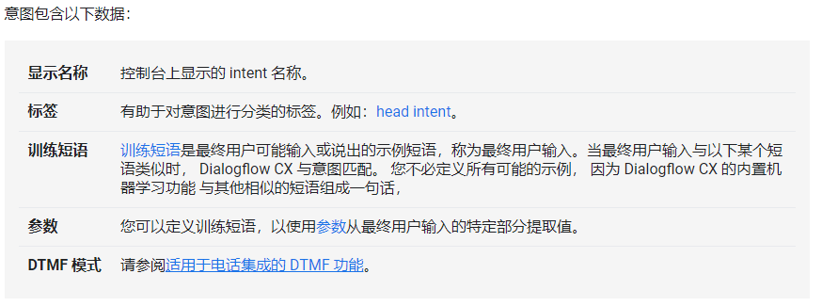
 |  |  | 意图

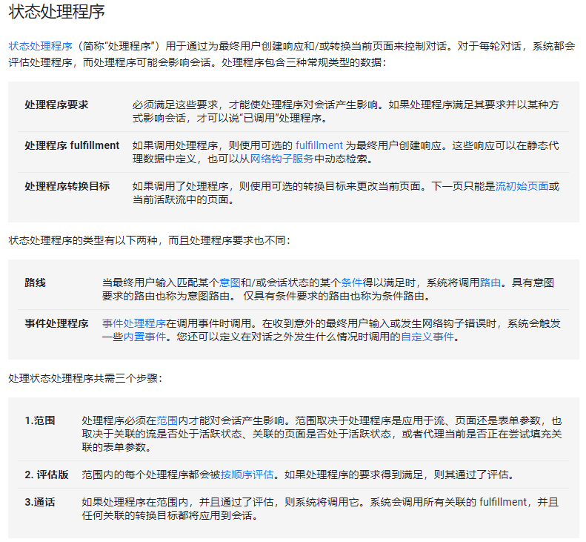
 |  |  | WebHook
 |  |  | 履行情况
 |  |  | 状态处理程序 |  | 类似监听器或者debug

 |  |  | 区域化和位置设置
 |  |  | 控制台 |  | 可视化开发页面
 |  |  | 集成 |  | 包

 | Dialogflow可以与Flutter一起使用，详情见PDF'FlutterとDialogflow'

 | 可视化编辑器，类似于PowerAutoMatePc版，具体的需要谷歌用户领取免费试用后才能看见，网上给的实际图片不多

SDK
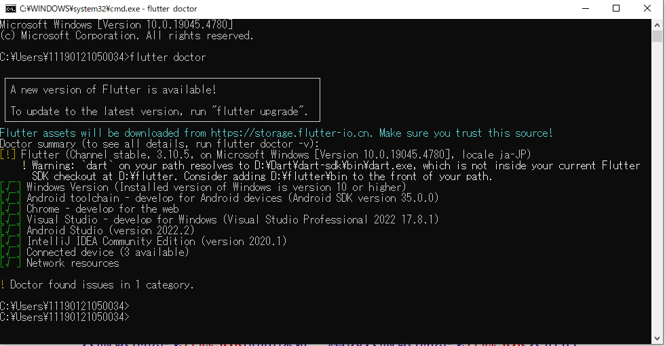
开源SDK | https://www.redhat.com/zh/resources/build-of-openjdk-datasheet |  |  | 红帽SDK
 | https://gitee.com/JeffreySu/WeiXinMPSDK |  | 路人上传
 | https://gitee.com/sensorsdata |  | 路人上传
 | https://api.aliyun.com/api-tools/sdk | 阿里云SDK中心
 | https://learn.microsoft.com/zh-cn/windows/apps/windows-app-sdk/ |  |  | 微软SDK（Windows应用）

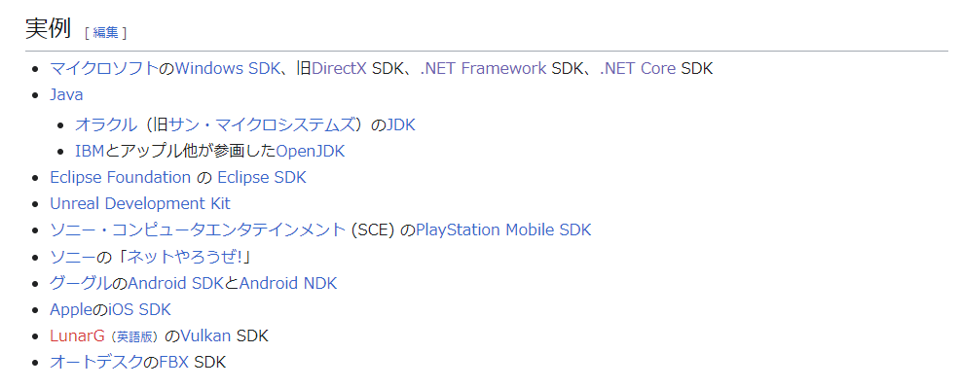

 | 现在使用的Flutter插件，就是DART SDK，还包含Windows Android SDK

